상품제안서
2025 특가 AP71 양장 수첩 모음 | 상품코드: F29470

 |  |  |  |  |  |  | 02-412-0044 | www.easy1.co.kr
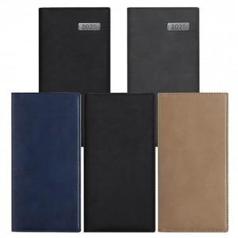

【상세/제작정보】 | * 2도 이상 인쇄 시 별도 문의 * 조각 기본 60*20mm (초과 시 추가 비용 발생) * 인쇄비(불박,금박,은박 등), 삽지비 별도 문의 블랙M,그레이M,블랙(무지),네이비(무지),베이지(무지)

【인쇄/포장옵션】 | / 종이터널기프트케이스

【공급단가】 | 수량 | 100~ | 300~ | 500~ | 1,000~ | 3,000~
*VAT별도 | 단가 | 4,250원 | 4,090원 | 3,930원 | 3,780원 | 3,680원

【상품 URL】 | https://dev.easy1.co.kr:443/src/goods_detail.php?gdno=29470

